Sheet1
零食店铺月核心数据处理
【任务要求】
1、无线端流量按照访客数从高到低排序
2、筛选流量来源下的“淘内免费”渠道
3、提交“流量来源”和“访客数”列前5行的排序结果

【知识要点】
1、流量是完成销量的一个前提，通过流量渠道来源分析可以及时了解消费者是从哪个渠道进入到店铺，考察推广效果,并且可以用该数据作为推广的参考。
2、访客数越多说明该渠道引流能力越强。
3、分析各个渠道的流量多少并可以准确判断推广渠道的优劣，把控不同渠道流量的贡献价值。免费流量成本低，分析免费流量转化情况，可以指导店铺选择优质的流量渠道进行运营。

【重要技能点】
排序-降序
筛选

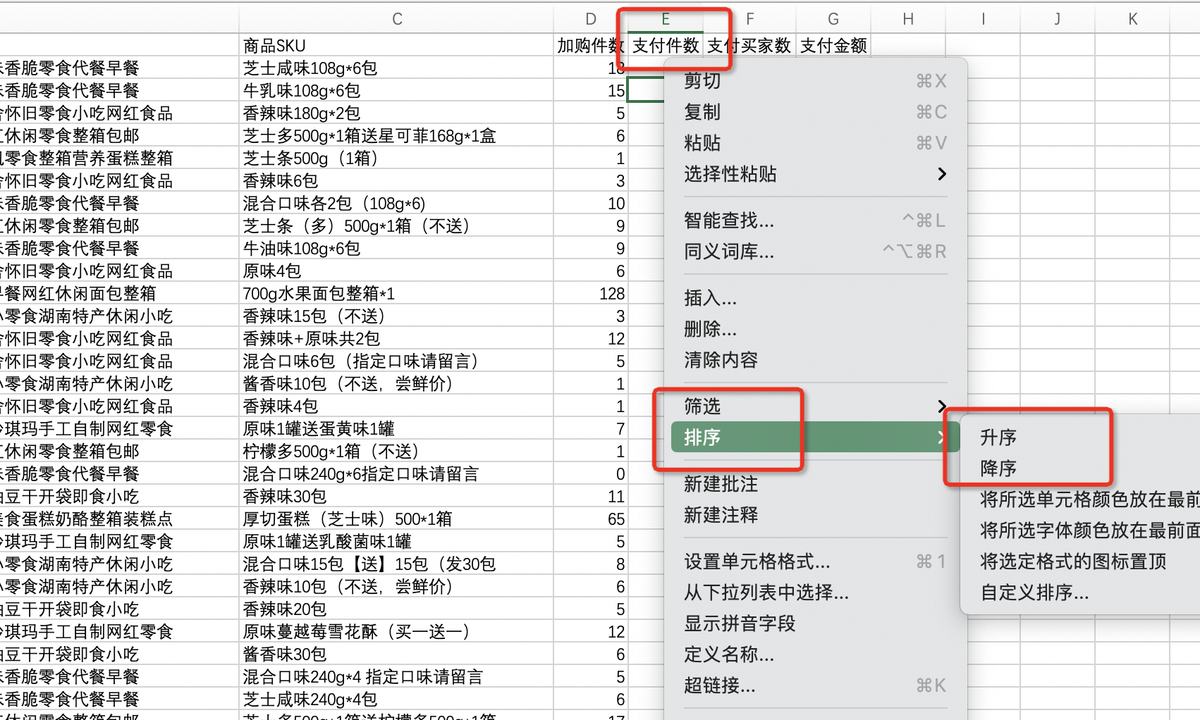
【关键操作步骤】
分析思路：商品各SKU的支付件数进行从高到低排序
 | 1、调出排序工具 方法一：选中数据，点击鼠标右键，出现下拉菜单，选择【排序】即可。 方法二：选中数据之后，在开始菜单选择【排序和筛选】，再选择【升序/降序】。 2、选择升序还是降序 升序是由大到小（由高到低）排序。 降序是由小到大（由低到高）排序。

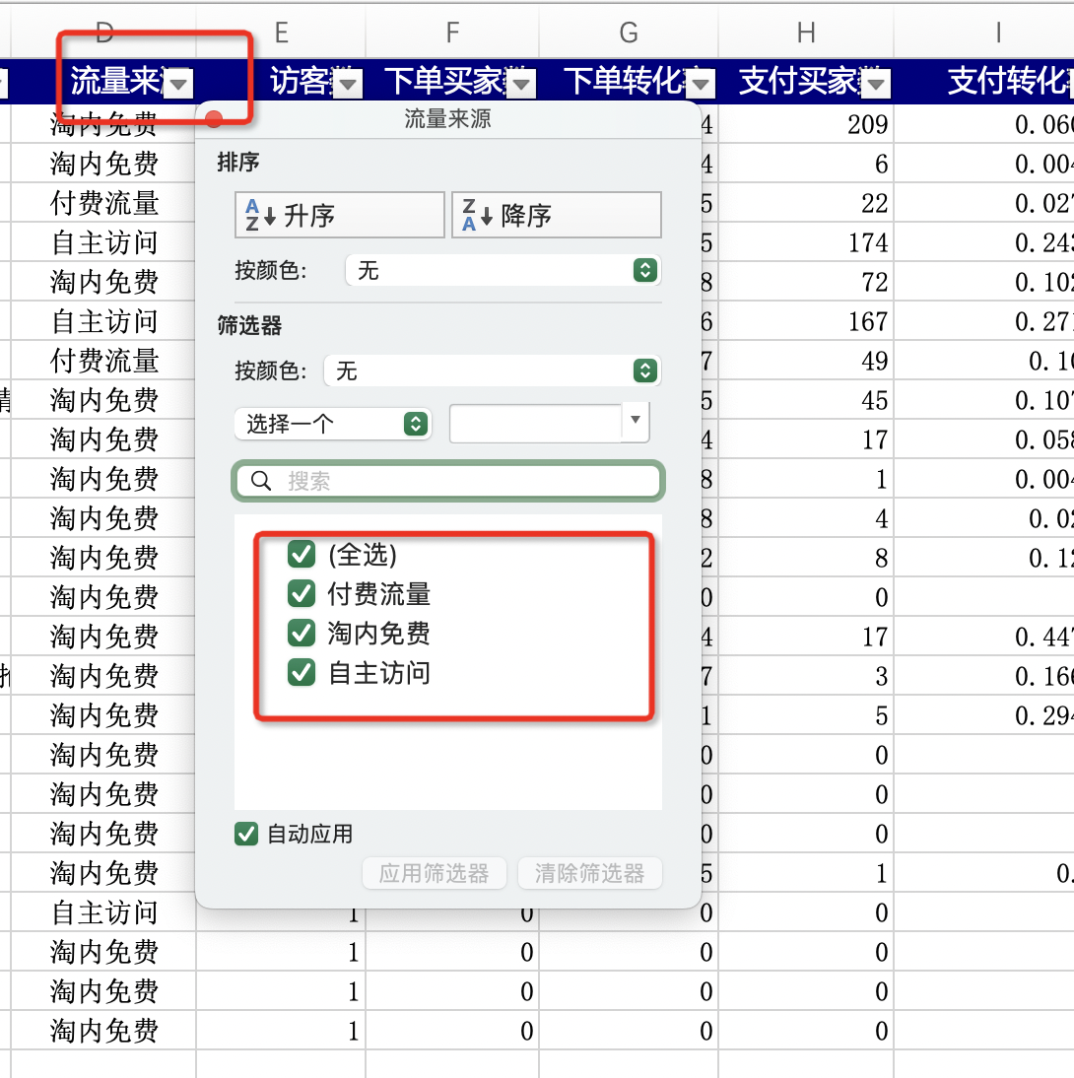
分析思路：题目要求筛选流量来源下的“淘内免费”渠道，添加筛选器，勾选出免费流量
 | 1、调出筛选功能 单击表格第一列的表头，然后在excel表格上方的菜单栏单击【数据】在数据下拉菜单中单击【筛选】，此时整张表的每一列的表头的下方都会出现一个倒三角的下拉标志。 2、筛选出需要的数据 点击筛选下拉标志出现下拉的菜单，在需要进行筛选的文本下面打上勾，然后点击下方的【确定】即可，此时整张表格就只剩下根据筛选条件筛选出来的内容。

分析思路：题目要求提交“流量来源”和“访客数”列前5行的排序结果，选择免费流量前五的数值提交即可。

